Issue&BrainStorming
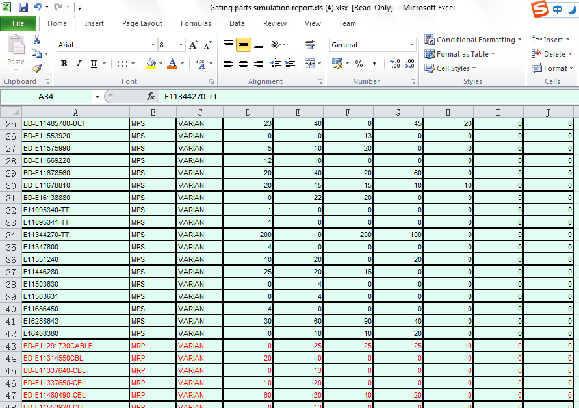
Issue List
No | Description | Raise date | Source | Degree | Priority
1 | 实时性，不可能保持完全一致; 在半天或者一天的时间内, 数据同步. 例如: 中午12点以前做数据同步，MRP的分析基于中午12点的数据;所有的数据基于一个时间点的静态数据; |  | All | L3 | L1
2 | Rush demand的分析;how often; |  | PM | L2 | L2
3 | Common料的priority; 手工无法避免
4 | 每天算一份基于MPS的fullkit;
5 | Gating Parts Report 回复交期
6 | WO数量需要考虑; planned order 数量 - 工单数量;

